仕様
キッチンタイマー 仕様書
〇概要
 | ユーザが押しボタンを使って任意に時間を指定し、
 | 指定した時間が経過した時に、ブザー音やLCDなどで通知するもの

〇一般的なキッチンタイマー
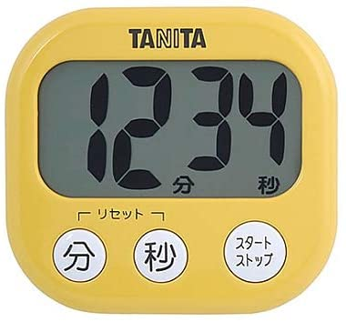
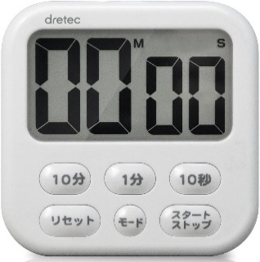
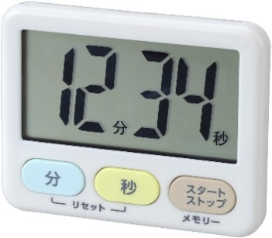

タニタ TD-384
dretec T-542WT
LEC KK-044

〇今回作成するキッチンタイマーの機能
 | 1. | カウントする時間の設定
 | 2. | 設定時やカウントダウン中のカウント時間の表示
 | 3. | 設定した時間が経過した時にブザー音での通知
 | 4. | カウントダウン中の一時的なストップ・再開
 | 5. | 設定した時間の初期化

〇作成するキッチンタイマーの仕様
 | 表示：
 |  |  |  |  |  |  |  |  | スペック：
 |  |  | 0 | 0 | m | 0 | 0 | s | 8桁 x 2行 キャラクタLCD
 |  |  |  |  |  |  |  |  | ・型番：AE-AQM0802
 |  | カウント時間を表示 |  |  |  |  |  |  | ・表示桁数：8桁 x 2行
 |  | 「m」と「s」は「分」と「秒」の意

分ボタン
秒ボタン
スタート
ストップ
ボタン
 | 入力：
 |  |  |  |  |  |  |  |  | スペック：
 |  |  |  |  |  |  |  |  | 押しボタン1、2、3
 |  |  |  |  |  |  |  |  | ・プッシュスイッチを3つ使用

 |  | 分ボタン
 |  |  | ・短く押すと、カウント時間を1分増やす
 |  |  | ・長く押し続けると、0.5秒間隔でカウント時間が1分ずつ増え、10分増えると、10分ずつ増えるようになる
 |  | 秒ボタン
 |  |  | ・短く押すと、カウント時間を1秒増やす
 |  |  | ・長く押し続けると、0.5秒間隔でカウント時間が1秒ずつ増え、10秒増えると、10秒ずつ増えるようになる
 |  | スタートストップボタン
 |  |  | ・カウントダウンをスタートさせたり、ストップさせる

 | ブザー：
 |  | ・カウントダウンが終了すると、
 |  | 短く4回鳴動し少し待つ（ここまで1秒）を10回（約10秒）行う
 |  | 例：「ピピピピッ、ピピピピッ、ピピピピッ、ピピピピッ」
 |  | ・音の高さは「ラ」（440Hz）

〇機能
 | 1. | カウント時間の設定
 |  | ・ボタンで任意にカウントする時間を設定できる
 |  | ・設定できる範囲は00m01s ~ 99m59sまで
 |  | ・50~59秒などの時に秒ボタンや分ボタンを押すことで単位が繰り上がる場合、
 |  |  | 繰り上がる分、分に加算される
 |  | ・入力が99分59秒を超える場合、99分59秒となる
 |  | ・カウントダウンが停止している時のみ設定可能
 | 2. | カウント時間の表示
 |  | ・設定した時間や残りのカウント時間をLCDで表示する
 |  | ・電源ON時、画面に00m00sを表示する
 |  | ・カウントダウン中は、「m」と「s」が0.5s間隔で点滅する
 | 3. | カウントダウン終了の通知
 |  | ・設定したカウント時間が経過すると、
 |  |  | 一定のパターンで約10秒間ブザー音が鳴動し、ユーザに通知する
 |  | ・通知中はLCDの文字が点滅する
 |  | ・約10秒経過する、もしくは、スタートストップボタンを押すと、
 |  |  | 再度、カウント時間を設定できる
 | 4. | カウントダウンのスタート・ストップ
 |  | ・スタートストップボタンを押すと、カウントダウンをスタートしたり、ストップする
 |  | ・00m00sの時にスタートストップボタンを押すと、何も起こらない
 | 5. | カウントダウンのリセット
 |  | ・分ボタンと秒ボタンを同時に押すことでリセット動作を行う
 |  | ・リセット動作は、
 |  |  | 1. カウントダウン中の場合、カウントダウンをストップする
 |  |  | 2. カウント時間を00m00sにする
 |  | を順に行う

画面遷移
 |  |  | 画面遷移
 |  |  |  | 例：5分を設定する場合
 |  |  |  |  |  |  |  |  |  |  |  | 電源ON

 |  |  |  |  |  |  |  | カウント時間設定

リセット動作
 |  |  |  |  |  |  |  | 00m00sが表示される |  |  |  |  |  |  |  |  |  |  |  |  |  |  |  | 電源をONにしたら、00m00sが表示される |  |  |  |  |  |  | 分or秒ボタンで任意の時間を設定 |  |  |  |  |  |  | スタートストップボタンでカウントダウン開始

 |  |  |  |  |  |  |  |  | 0 | 0 | m | 0 | 0 | s |  |  |  |  |  |  |  |  |  |  | 0 | 0 | m | 0 | 0 | s |  | 1 | 2 | m | 3 | 4 | s |  | 1 | 2 | m | 3 | 3 | s

 |  |  |  |  |  |  |  |  |  |  |  |  |  | 例：分ボタンを5回押す |  | 約10秒間の通知が終了、
 |  |  |  |  |  | 分ボタンと秒ボタンを |  |  |  |  |  |  |  |  |  | もしくは、
 |  |  |  |  |  | 同時に押すとリセット |  |  |  |  |  |  |  |  |  | スタートストップボタンが
 |  |  |  |  |  | される |  |  |  |  |  |  |  |  |  | 押された場合、 |  |  |  |  |  |  |  |  |  |  |  |  | リセットした時
 |  |  |  |  |  |  |  |  | 0 | 5 | m | 0 | 0 | s |  | カウント時間設定へ戻る

 |  |  |  |  |  |  |  |  |  |  |  |  |  | スタートストップボタンを押す
 |  |  |  |  |  |  |  |  |  |  |  |  |  | ※カウント時間が00m00sの場合は
 |  |  |  |  |  |  | スタートストップ |  |  |  |  |  |  | 何も起きない
カウントダウン 一時停止 |  |  |  |  |  |  | ボタンを押す | カウントダウン中 |  |  |  |  |  |  |  |  | カウントダウン 終了

カウントダウンが一時停止する |  |  |  |  |  |  |  | 設定した時間が経過するまで |  |  |  |  |  |  |  |  | 00m00sになると、ブザー音とLCDで通知
 |  |  |  |  |  |  |  | カウントダウンされる
 | 0 | 3 | m | 2 | 1 | s |  |  |  |  |  |  |  |  |  |  |  | 0 | 0 | m | 0 | 0 | s
 |  |  |  |  |  |  | スタートストップ |  | 0 | 4 | m | 5 | 9 | s
 |  |  |  |  |  |  | ボタンを押す |  |  |  |  |  |  |  | 設定した時間が経過した時
 |  |  |  |  |  | 分・秒ボタン
 |  |  |  |  |  | を押す

カウント時間を変更できる |  |  |  |  |  |  |  | カウントダウン中はmとsが点滅する

 | 0 | 4 | m | 2 | 1 | s |  |  | 0 | 4 |  | 5 | 9

構成図
構成図
1. ブロック図
入力部
処理部
出力部

SW1
PICマイコン
PIC16F1827
ＬＣＤ
AE-AQM0802

 | 分ボタン

SW2
ブザー
 | 秒ボタン
SW3

 | スタートストップ ボタン

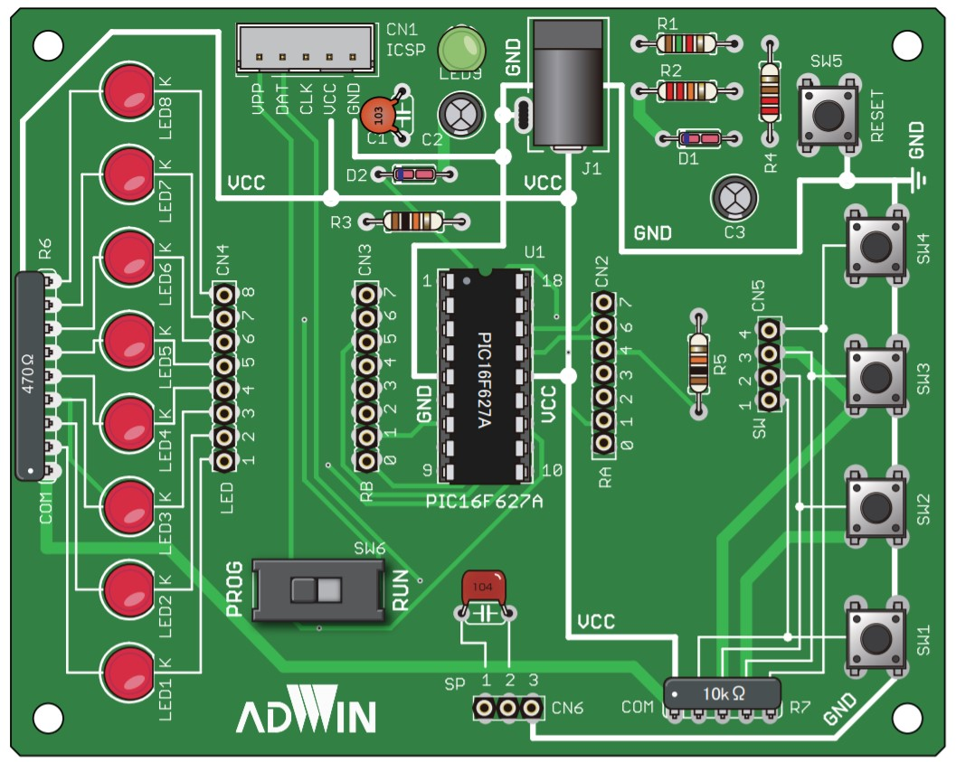

PICマイコン
PIC16F1827

